상품제안서
JB.lab 차량 공기청정기 ANYCARE | 상품코드: F01107

 |  |  |  |  |  |  | 02-412-0044 | www.easy1.co.kr
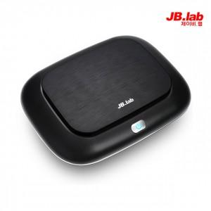

【상세/제작정보】 | 내 차의 공기를 바꿔줄 아이템

【인쇄/포장옵션】 | 실크, 풀칼라 / 포장지포장

【공급단가】 | 수량 | 50~ | 100~ | 500~ | 1,000~ | 2,000~
*VAT별도 | 단가 | 64,800원 | 62,400원 | 60,000원 | 57,600원 | 56,160원

【상품 URL】 | http://www.easy1.co.kr/src/goods_detail.php?gdno=1107

